竞品30天关键词数据分析












分析竞品流量词和成交词总结跟自身产品相匹配的核心关键词词根

健身 套装 男 运动 男士 健身房 跑步 运动服 速干衣 秋冬季 篮球服 训练服 紧身衣

标题优化结果检测
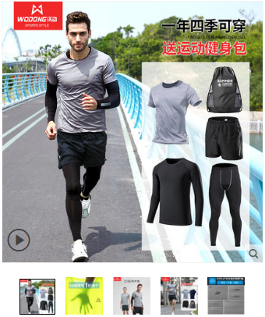
标题优化结果

沃动跑步套装男健身服运动三件套速干紧身衣健身房训练晨跑秋冬季 沃动健身运动跑步套装男士四件套秋冬季健身房篮球训练紧身速干衣

7天热搜词榜标注红色的相对应的关键词淘宝搜索查找检测

健身套装男 跑步运动套装男 健身房运动套装男 男士健身房运动套装 跑步套装男 健身套装男 速干衣 健身服 男 健身套装男 训练服 健身套装 运动紧身衣套装男 健身套装男 健身房 速干运动套装男 健身服男 套装 紧身衣男套装 冬季跑步套装男 跑步服男 训练服 男 套装 健身运动套装男 速干衣 男 套装 运动 健身服男 套装 健身房 健身套装男 健身服 男士健身服套装 运动健身套装男 健身套装男冬天 晨跑套装男 男士跑步运动套装 紧身运动套装 男 紧身衣套装男

以上关键词通过卡筛选条件，均可查询得到宝贝

